機能概要
機能概要 |  |  |  | システム名 |  |  |  | 在庫管理システム | 作成者 | amoibe | 作成日 | 2024/12/10

 |  |  |  | API名 |  |  |  | 部品在庫照会 API | 更新者 | amoibe | 更新日 | 2024/12/10

API名 |  | 部品在庫照会
機能説明 |  | 外部システムからの、部品在庫情報の照会リクエストに応じて、 部品在庫テーブルより、在庫情報をデータベースより取得し、返却する。
HTTPメソッド |  | GET
エンドポイント(URL) |  | /api/parts/stock
認証方式 |  | JWT Bearer 認証
レスポンス形式 |  | JSON
入出力関連図

・部品在庫テーブル
・部品カテゴリ情報テーブル
・在庫センター情報テーブル

外部システム
部品在庫照会 API

項番 | テーブル / ファイル名 |  | R | C | U | D | 共通機能
1 | 部品在庫テーブル |  | ◯
2 | 部品カテゴリ情報テーブル |  | ◯
3 | 在庫センター情報テーブル |  | ◯

シーケンス
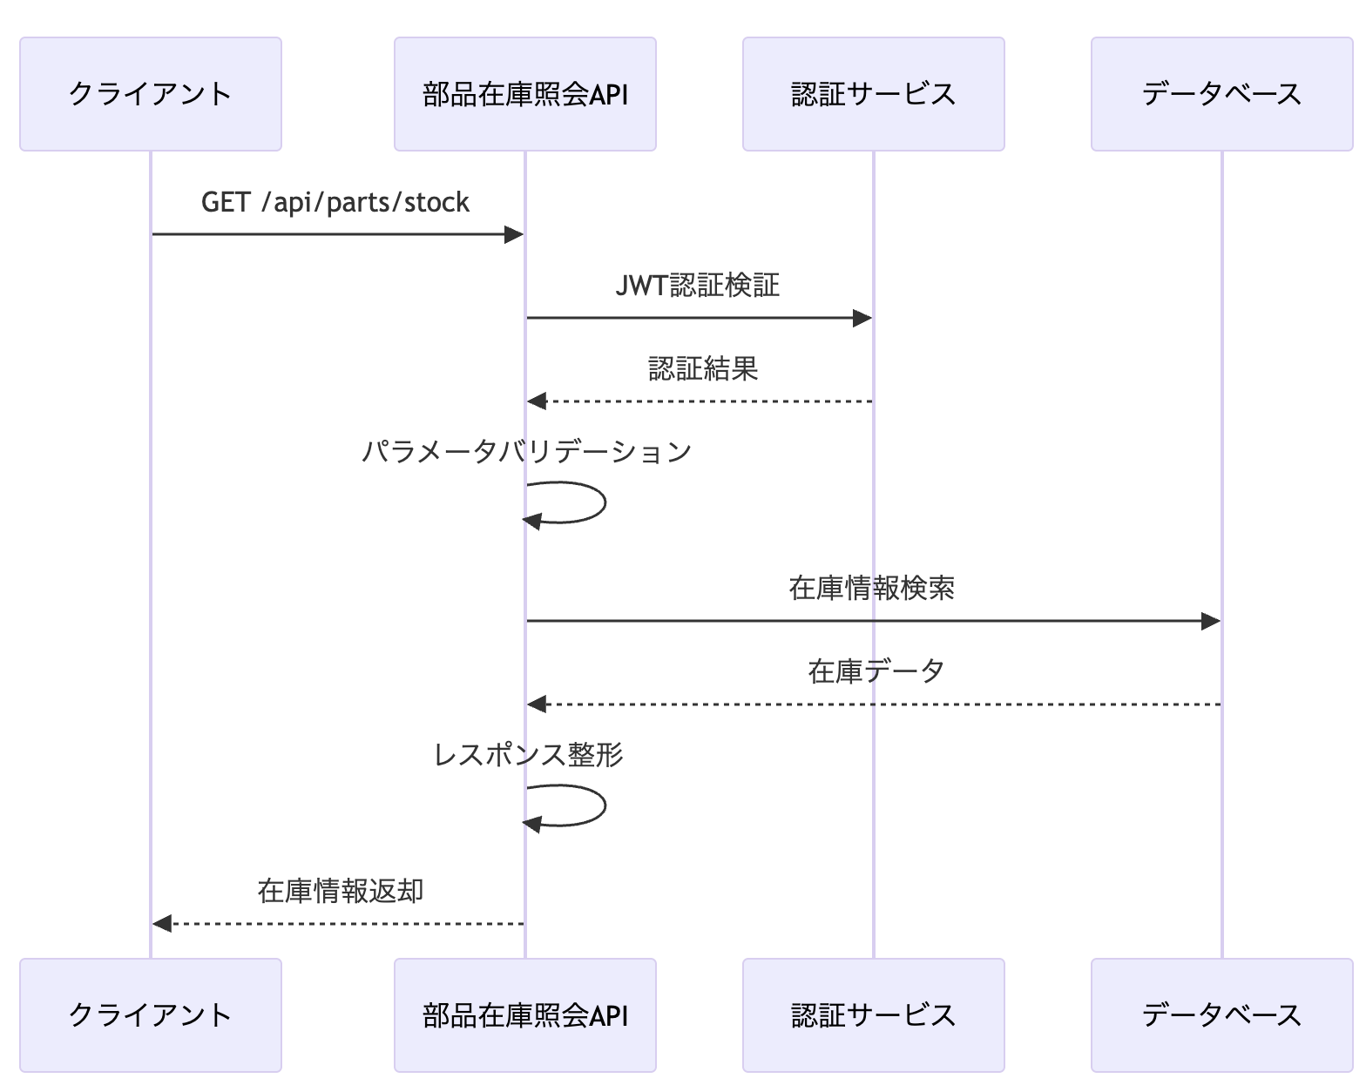
シーケンス |  | システム名 | 在庫管理システム | 作成者 | amoibe | 作成日 | 2024/12/10

 |  | API名 | 部品在庫照会 API | 更新者 | amoibe | 更新日 | 2024/12/10

エンドポイント | /api/parts/stock | HTTP | GET | データフォーマット | JSON

処理フロー

